MySQL Workbenchインストール
MYSQL Workbenchインストール手順書

1番 | インストール先のフォルダーを作成する
 | PATH: | C:\Users\[yourAcc]\mysqlwb63

1.5番 | 安全のため、Tempフォルダーを作成する
 | PATH: C:\Users\[yourAcc]\temp

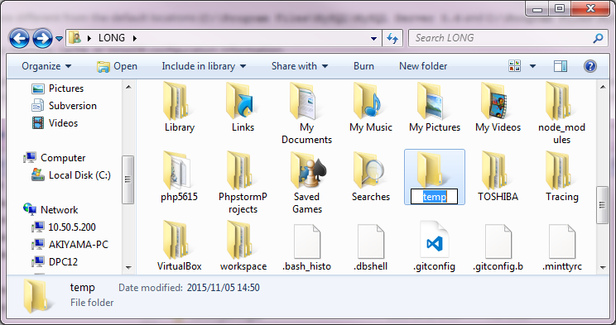

2番 | 共有サーバーからZIPファイルを取得して、上記のフォルダー直下にPasteする
 | サーバーPATH:\\10.50.5.200\startup\開発中事業資料\HRT\個人フォルダー\ロン＆ヴィエン\バイナリーモジュール
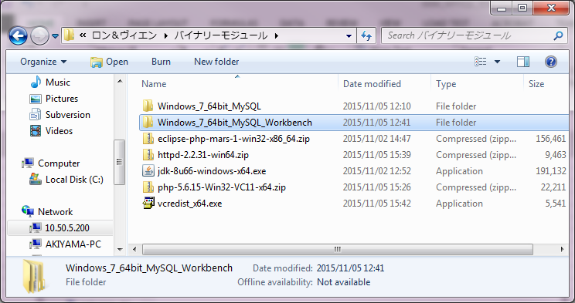

 | Paste先： | C:\Users\[yourAcc]\temp
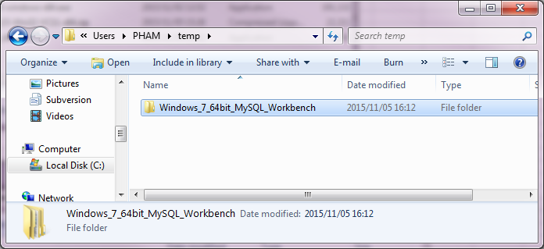

3番 | zipファイルをExtractする
 | PATH: | C:\Users\[yourAcc]\temp\Windows_7_64bit_MySQL_Workbench
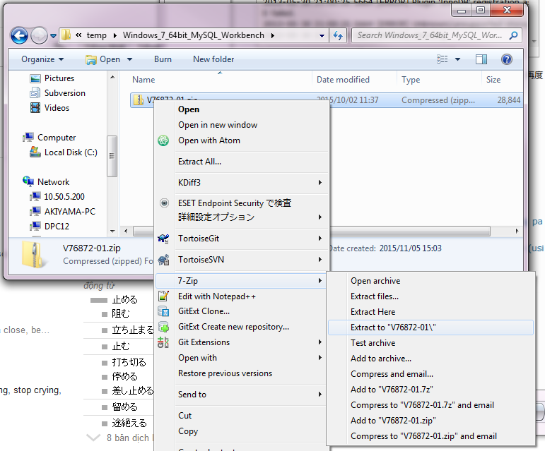

 | 結果確認
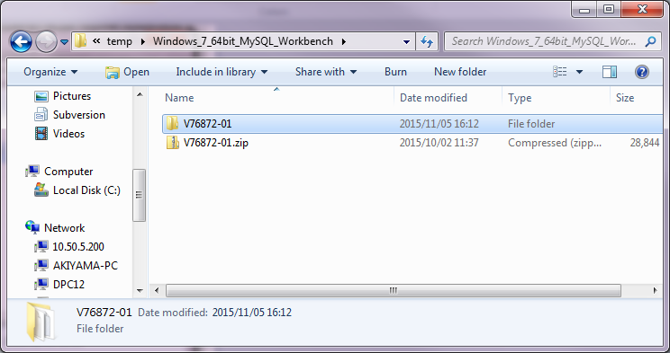

4番 | インストーラーを実行する
 | PATH: | C:\Users\[yourAcc]\temp\Windows_7_64bit_MySQL_Workbench\V76872-01
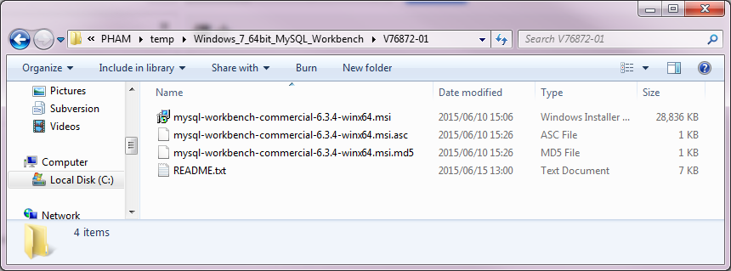

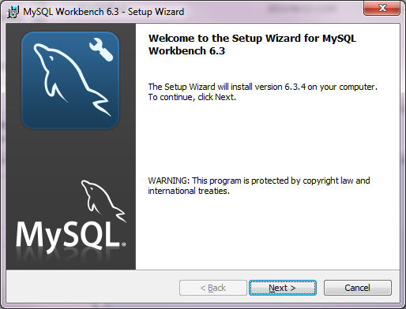

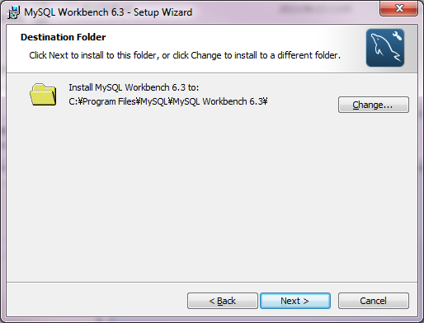

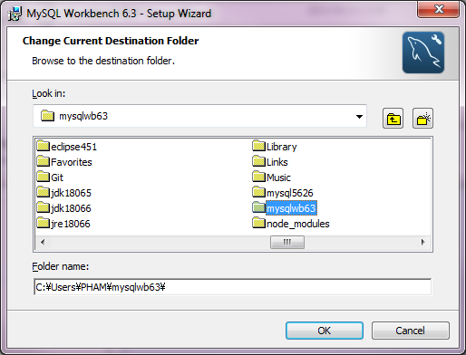

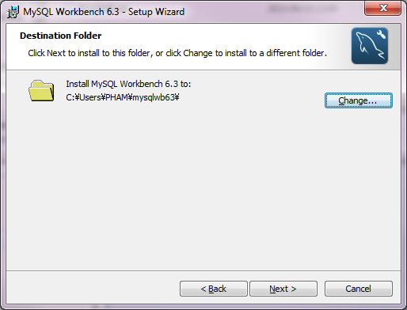

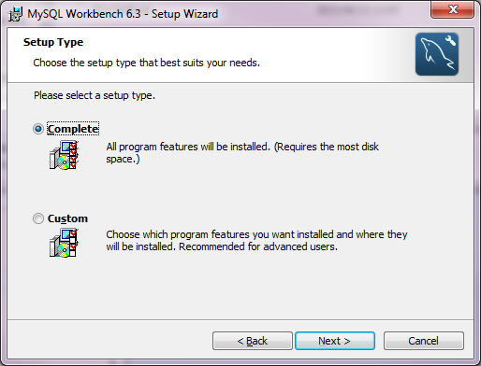

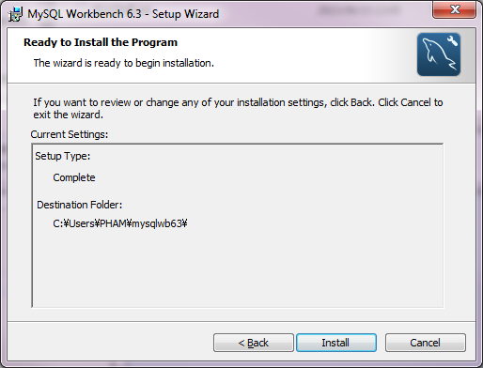

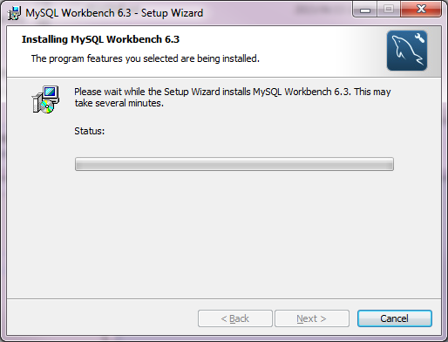

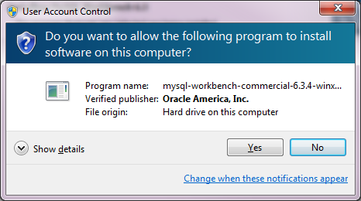

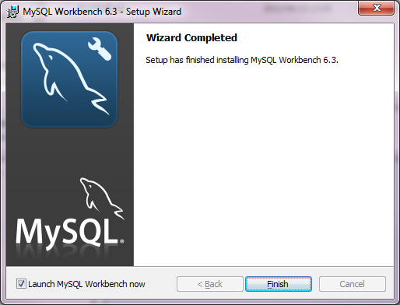

5番 | Workbench起動
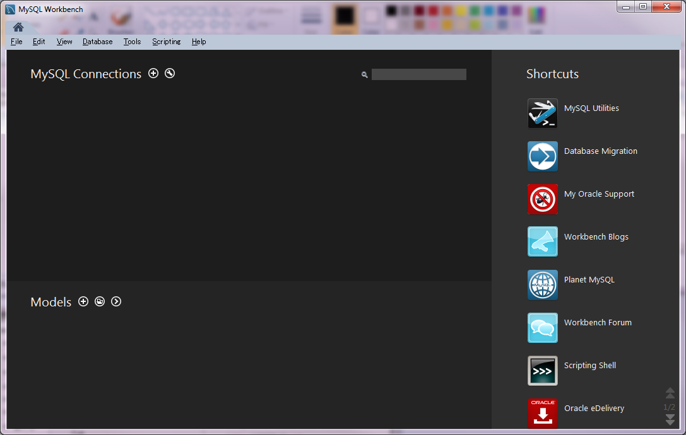

6番 | 以下のように、接続を確認する
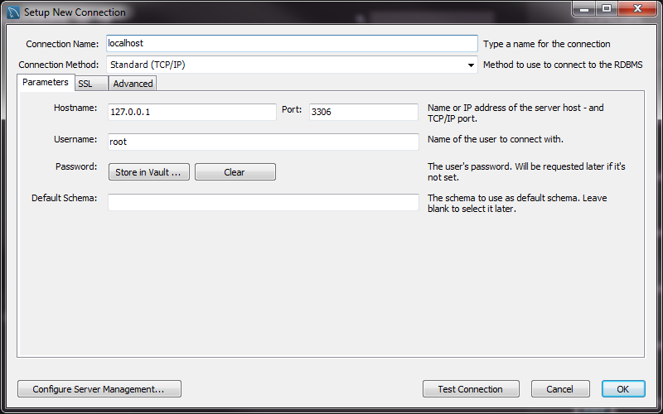

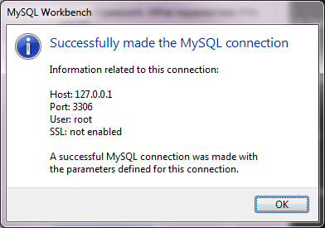

7番 | キャンセルする

